Tiempo Administrativo
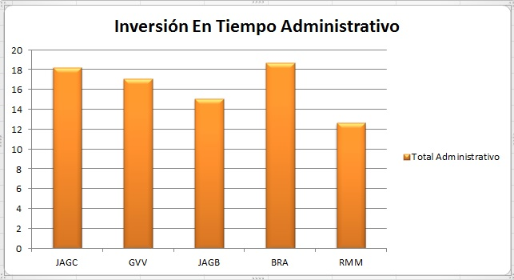
Tiempo Administrativo

Miembro | Semana 5 | Semana 6 | Semana 7 | Semana 8 | Semana 9 | Total Administrativo
JAGC | 5.75 | 2.16 | 4 | 2017-10-01 | 5.21 | 18.22
GVV | 2017-02-02 | 2.49 | 0.49 | 9.38 | 2.57 | 17.13
JAGB | 2.92 | 3.56 | 2 | 5.22 | 1.42 | 2017-12-15
BRA | 2017-04-02 | 1.24 | 1.41 | 8.50 | 5.14 | 18.69
RMM | 2.47 | 4.35 | 1.33 | 4 | 0.51 | 12.66

Tiempo En Desarrollo
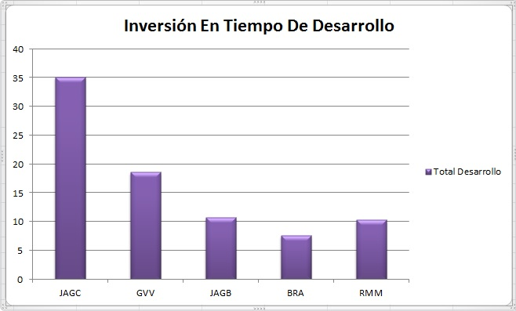
Tiempo En Desarrollo

Miembro | Semana 5 | Semana 6 | Semana 7 | Semana 8 | Semana 9 | Total Desarrollo
JAGC | 0 | 7.18 | 13.43 | 13.19 | 1.38 | 35.18
GVV | 2.41 | 1.48 | 8.25 | 2017-11-06 | 0.39 | 18.64
JAGB | 1.48 | 0.58 | 3.37 | 3.30 | 2 | 10.73
BRA | 2017-05-01 | 3.48 | 2.59 | 0 | 0 | 7.57
RMM | 2017-05-01 | 4.00 | 3.52 | 1.30 | 0 | 10.32

Tiempo Planeado Vs Tiempo Real
Modulo Creación De Base De Datos | Encargados GVV Y BRA |  | Creación De La Estructura del Menú Principal |  | Encargado JAGC
Fase | Tiempo Planeado | Tiempo Real | Fase | Tiempo Planeado | Tiempo Real
Definir Estructura De la Base De Datos | 150 | 130 | Planeación | 27.897 | 98
Crear la base de datos en MySQL | 30 | 22 | Diseño | 72.204 | 98
Creación De Las Tablas De La Base De Datos | 15 | 15 | Revisión De Diseño | 13.128 | 42
Alta De Tablas En la Base De Datos | 30 | 61 | Codificación | 24.615 | 38
Asginación De Claves | 20 | 6 | Revisión De Código | 9.846 | 22
Normalización de Tablas | 30 | 52 | Compilación | 0 | 4
Alta De Registros de Prueba | 25 | 36 | Pruebas | 8.205 | 44
 |  |  | PM | 8.205 | 70

Creación De Base De Datos
Creación De La Estructura Del Menú Principal

Enlazamiento De La Base De Datos a C | Encargado RMM |  | Creación Del Menú De Alumnos | Encargado JAGB
Fase | Tiempo Planeado | Tiempo Real | Fase | Tiempo Planeado | Tiempo Real
Planeación | 53 | 56 | Planeación | 20 | 29
Diseño | 66 | 80 | Diseño | 40 | 32
Revisión De Diseño | 27 | 14 | Revisión De Diseño | 15 | 10
Codificación | 55 | 60 | Codificación | 25 | 29
Revisión De Código | 45 | 30 | Revisión De Código | 10 | 17
Compilación | 14 | 6 | Compilación | 4 | 1
Pruebas | 20 | 15 | Pruebas | 5 | 2
PM | 20 | 45 | PM | 8 | 92

Enlazamiento De La Base De Datos
Creación Del Menú De Alumnos

Altas De Alumnos | Encargado JAGB |  | Creación Del Menú De Maestros | Encargado BRA
Fase | Tiempo Planeado | Tiempo Real | Fase | Tiempo Planeado | Tiempo Real
Planeación | 20 | 15 | Planeación | 19 | 36
Diseño | 20 | 31 | Diseño | 31 | 78
Revisión De Diseño | 30 | 58 | Revisión De Diseño | 3 | 23
Codificación | 10 | 19 | Codificación | 19 | 24
Revisión De Código | 10 | 13 | Revisión De Código | 4 | 7
Compilación | 8 | 77 | Compilación | 0 | 0
Pruebas | 20 | 30 | Pruebas | 5 | 1
PM | 10 | 20 | PM | 13 | 16

Altas De Alumnos
Creación Del Menú De Maestros

Alta De Maestros | Encargado JAGC |  | Creación Del Menú De Planes | Encargados RMM y BRA
Fase | Tiempo Planeado | Tiempo Real | Fase | Tiempo Planeado | Tiempo Real
Planeación | 40.8 | 91 | Planeación | 29 | 31
Diseño | 105.6 | 380 | Diseño | 50 | 48
Revisión De Diseño | 19.2 | 85 | Revisión De Diseño | 8 | 5
Codificación | 36 | 100 | Codificación | 27 | 18
Revisión De Código | 14.4 | 30 | Revisión De Código | 6 | 8
Compilación | 0 | 355 | Compilación | 1 | 0
Pruebas | 12 | 200 | Pruebas | 6 | 5
PM | 12 | 70 | PM | 16 | 15
Creación Del Menú De Planes
Alta De Maestros

Alta De Planes | Encargado GVV
Fase | Tiempo Planeado | Tiempo Real
Planeación | 15 | 56
Diseño | 50 | 147.5
Revisión De Diseño | 20 | 14.5
Codificación | 55 | 205.3
Revisión De Código | 20 | 6.7
Compilación | 10 | 20.1
Pruebas | 10 | 27.7
PM | 10 | 12
Alta De Planes

